Schaubild A4.2-1
Hinweis für WBV: Bitte die Landkarte farblich einheitlich, aber so dass sie sich vom weißen Hintergrund abhebt
Bitte unter die Histogramme die Anfanfsbuchgstaben der Sektoren (B, Ü, E, S)
Bitte die Anfangsbuchstaben im Deutschlandhistogramm fetten.
Für Rückfragen stehe ich unter 0228 -107-1337 zur Verfügung

Schaubild A4.2-1: Sektorenanteile in den Bundesländern 2005 und 2016 im Vergleich (100% = Anfänger/-innen in allen Sektoren)
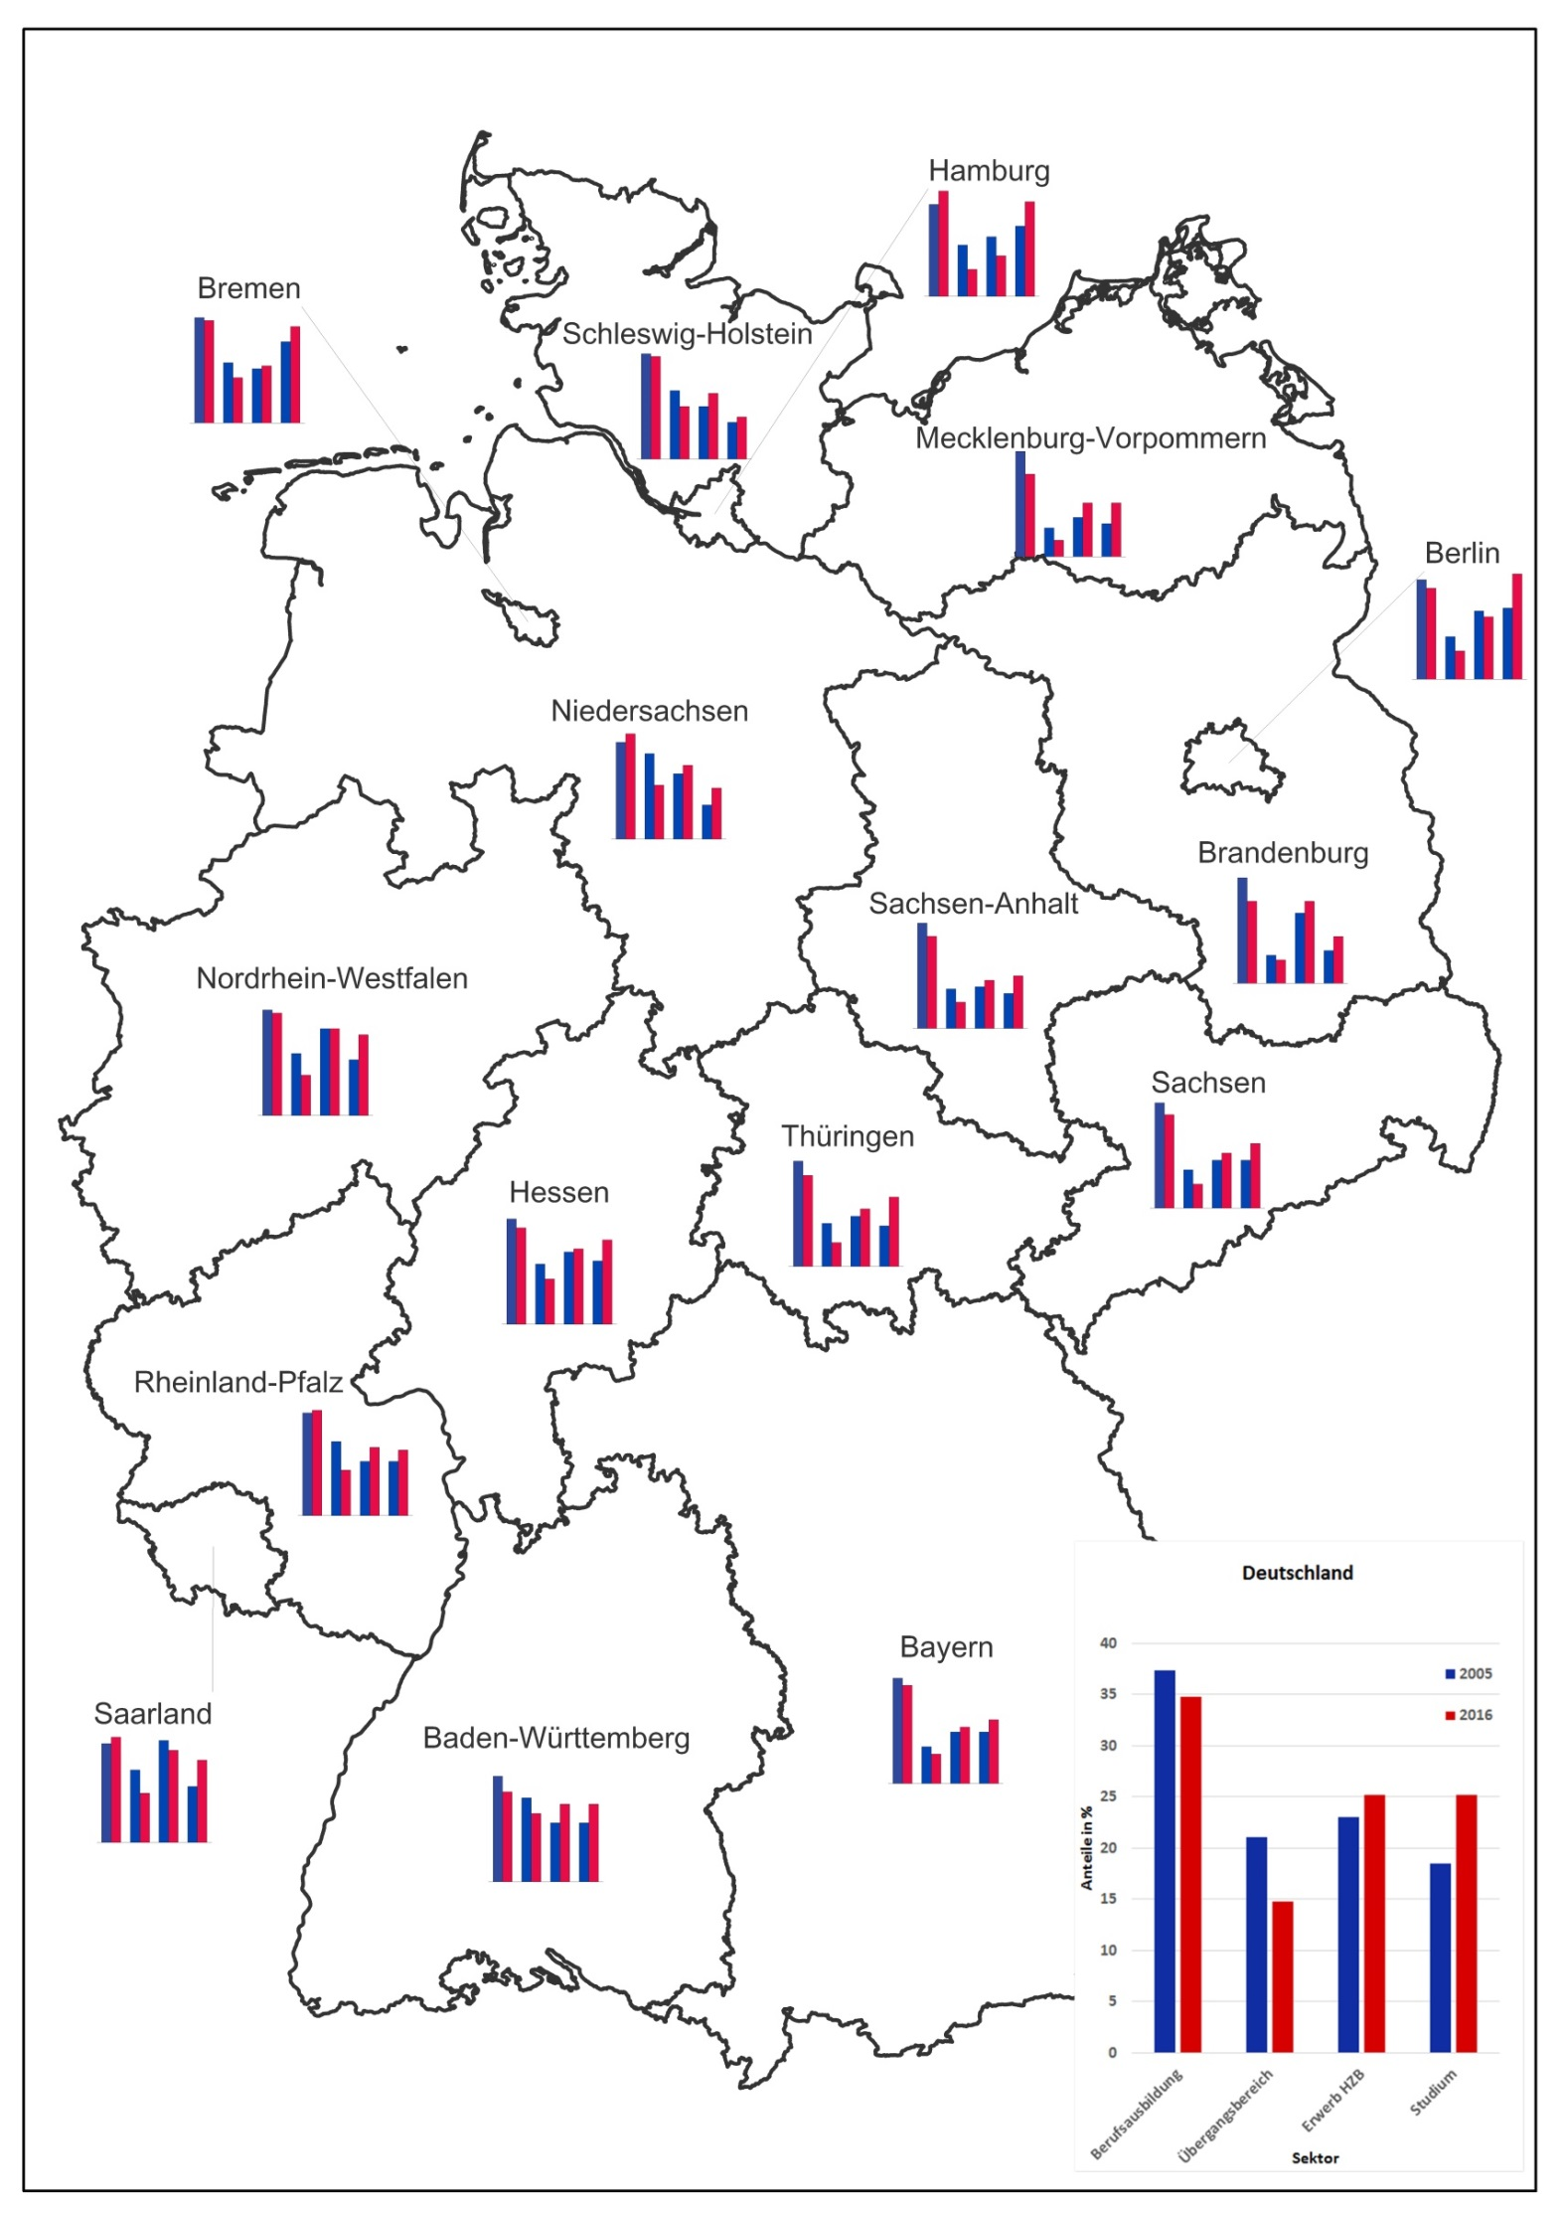

Quelle: "Integrierte Ausbildungsberichterstattung" und "Schnellmeldung Integrierte Ausbildungsberichterstattung" auf Basis der Daten der statistischen Ämter des Bundes und der Länder sowie der Bundesagentur für Arbeit, Datenstand: 18.11.2016 und 14.03.2017

Daten zum Schaubild A4.2-1
A4.2 Schaubild 1: Sektorenanteile 2005 und 2016 im Vergleich (100% = Angänger/-innen in allen Sektoren) |  |  |  |  | Bitte Farben der Sektorenbalken wie in Schaubild 4.1.2

Deutschland
 | Deutschland
 | I: Berufsausbildung | II: Übergangsbereich | III: Erwerb HZB | IV: Studium
2005 | 37 | 21 | 23 | 19
2016 | 35 | 15 | 25 | 25

 | Baden-Württemberg
2005 | 34 | 27 | 19 | 19
2016 | 29 | 22 | 25 | 25

 | Bayern
 | I | II | III | IV
2005 | 43 | 15 | 21 | 21
2016 | 40 | 12 | 23 | 26

 | Berlin
 | I | II | III | IV
2005 | 35 | 15 | 24 | 25
2016 | 32 | 10 | 22 | 37

 | Brandenburg
 | I | II | III | IV
2005 | 45 | 12 | 30 | 14
2016 | 35 | 10 | 35 | 20

 | Bremen
 | I | II | III | IV
2005 | 35 | 20 | 18 | 27
2016 | 34 | 15 | 19 | 32

 | Hamburg
 | I | II | III | IV
2005 | 34 | 19 | 22 | 26
2016 | 39 | 10 | 15 | 35

 | Hessen
 | I | II | III | IV
2005 | 35 | 20 | 24 | 21
2016 | 32 | 15 | 25 | 28

 | Mecklenburg-Vorpommern
 | I | II | III | IV
2005 | 51 | 14 | 19 | 16
2016 | 40 | 8 | 26 | 26

 | Niedersachsen
 | I | II | III | IV
2005 | 34 | 30 | 23 | 12
2016 | 37 | 19 | 26 | 18

 | Nordrhein-Westfalen
 | I | II | III | IV
2005 | 34 | 20 | 28 | 18
2016 | 33 | 13 | 28 | 26

 | Rheinland-Pfalz
 | I | II | III | IV
2005 | 36 | 26 | 19 | 19
2016 | 37 | 16 | 24 | 23

 | Saarland
 | I | II | III | IV
2005 | 30.2 | 21.9 | 30.7 | 17.2
2016 | 31.7 | 14.6 | 28.3 | 25.5

 | Sachsen
 | I | II | III | IV
2005 | 44.1 | 15.6 | 20.2 | 20.1
2016 | 38.8 | 10.3 | 23.4 | 27.4

 | Sachsen-Anhalt
 | I | II | III | IV
2005 | 47.5 | 17.5 | 19.5 | 15.5
2016 | 41.9 | 12.2 | 22.0 | 23.9

 | Schleswig-Holstein
 | I | II | III | IV
2005 | 40.1 | 25.5 | 20.3 | 14.1
2016 | 38.7 | 20.2 | 24.8 | 16.3 | 2.2

 | Thüringen
 | I | II | III | IV
2005 | 44.5 | 17.7 | 20.9 | 16.9
2016 | 37.6 | 9.8 | 24.0 | 28.6

